1 - liczebnosc_wiek
Pierwsze rejestracje używanych samochodów osobowych sprowadzonych z zagranicy w Polsce, w latach 2025 - 2026 analizy PZPM na podstawie Centralnej Ewidencji Pojazdów

 | Sty | Lut | Mar | Kwi | Maj | Cze | Lip | Sie | Wrz | Paź | Lis | Gru | RAZEM
2025 | 69,287 | 69,649 | 77,652 | 79,122 | 72,653 | 69,240 | 78,330 | 66,914 | 73,773 | 77,057 | 59,809 | 64,074 | 857,560
2026 | 57,747 | 62,265 | 76,448 |  |  |  |  |  |  |  |  |  | 196,460
%zmiana r/r | -16.7% | -10.6% | -1.6% |  |  |  |  |  |  |  |  |  | -9.3%
Pierwsze rejestracje używanych samochodów osobowych w Polsce 2025 - 2026
 | 2025 | 2026
Sty | 69,287 | 57,747
Lut | 69,649 | 62,265
Mar | 77,652 | 76,448
Kwi | 79,122
Maj | 72,653
Cze | 69,240
Lip | 78,330
Sie | 66,914
Wrz | 73,773
Paź | 77,057
Lis | 59,809
Gru | 64,074
 |  |  |  |  |  |  |  |  | Struktura wieku Sty-Mar 2026
 |  |  |  |  |  |  |  |  | Wiek | Liczba pojazdów | Udział %
 |  |  |  |  |  |  |  |  | do 4 lat | 19,047 | 9.70%
 |  |  |  |  |  |  |  |  | 5-10 lat | 65,631 | 33.41%
 |  |  |  |  |  |  |  |  | >10 lat | 111,782 | 56.90%
 |  |  |  |  |  |  |  |  | Razem | 196,460 | 100%

źródło: PZPM na podstawie CEP

2 - EURO_rodzaj_paliwa
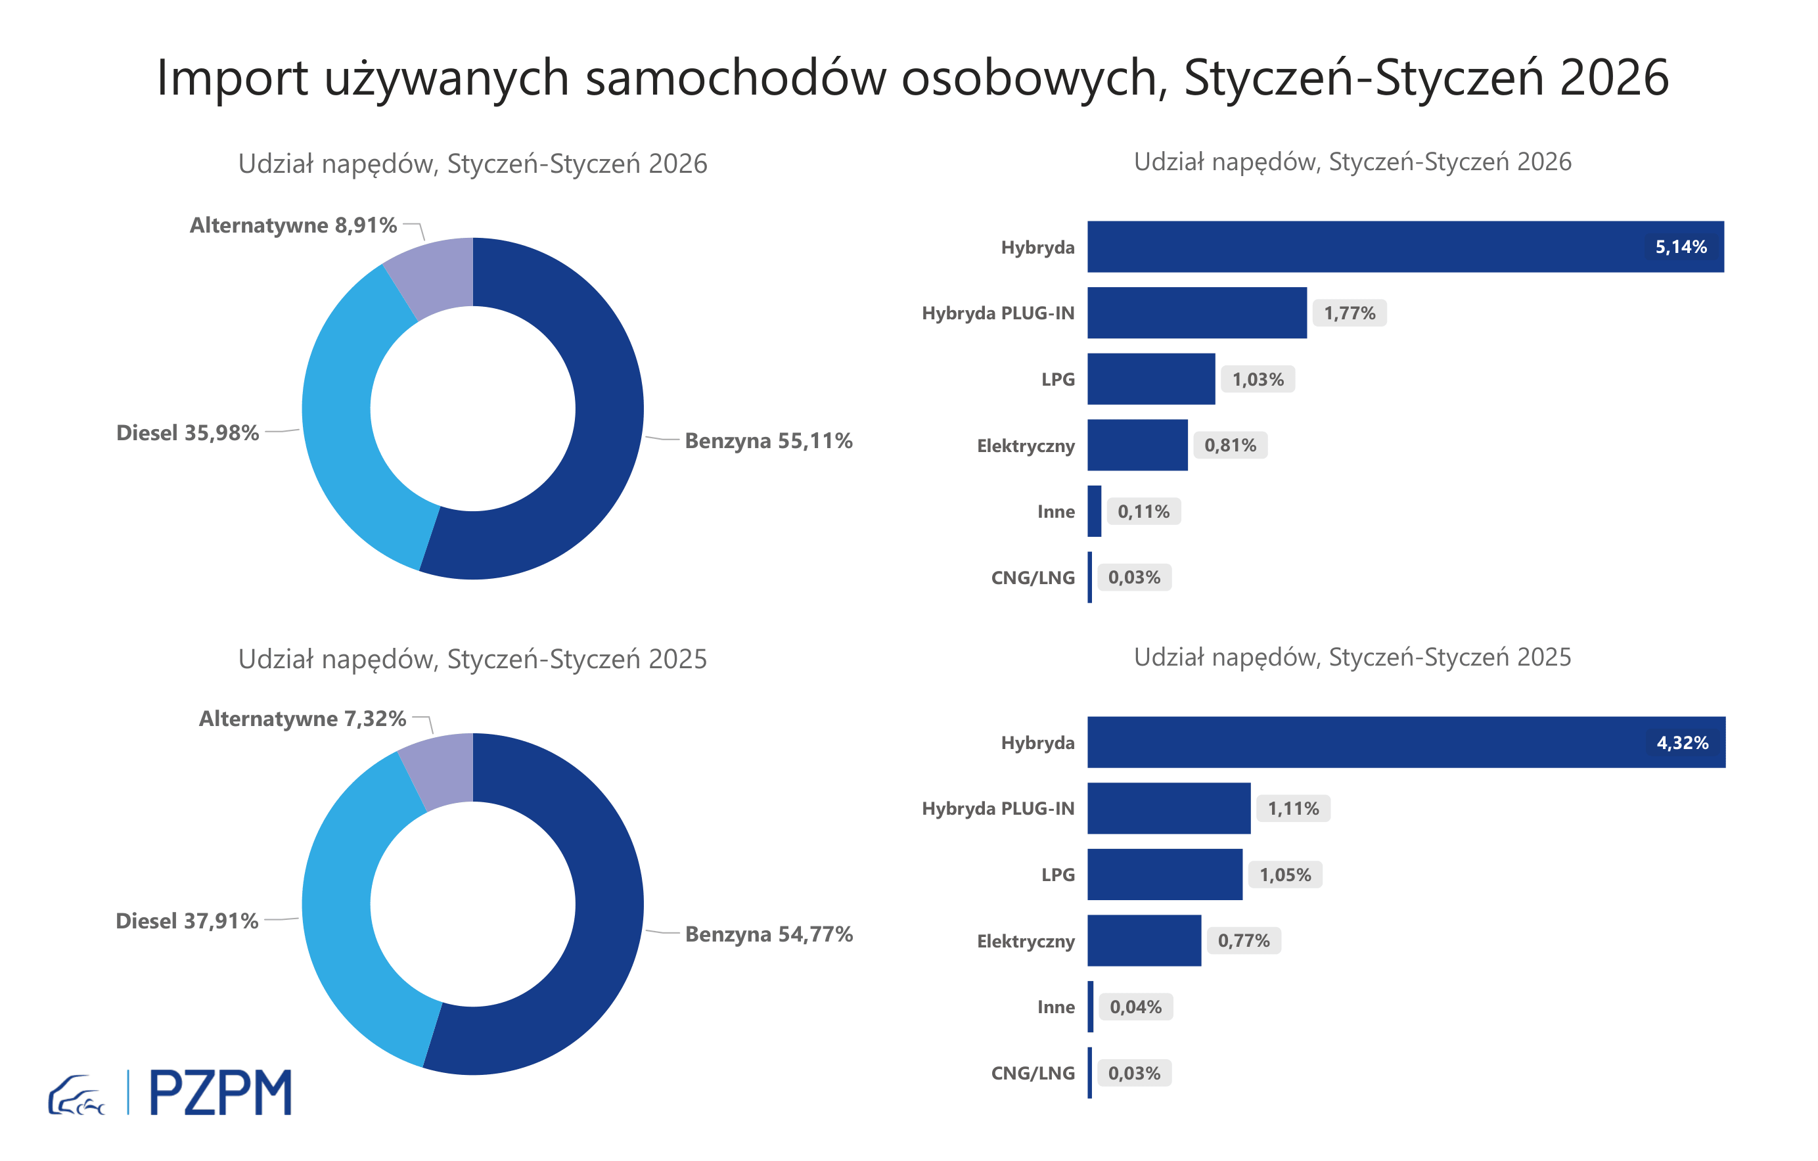
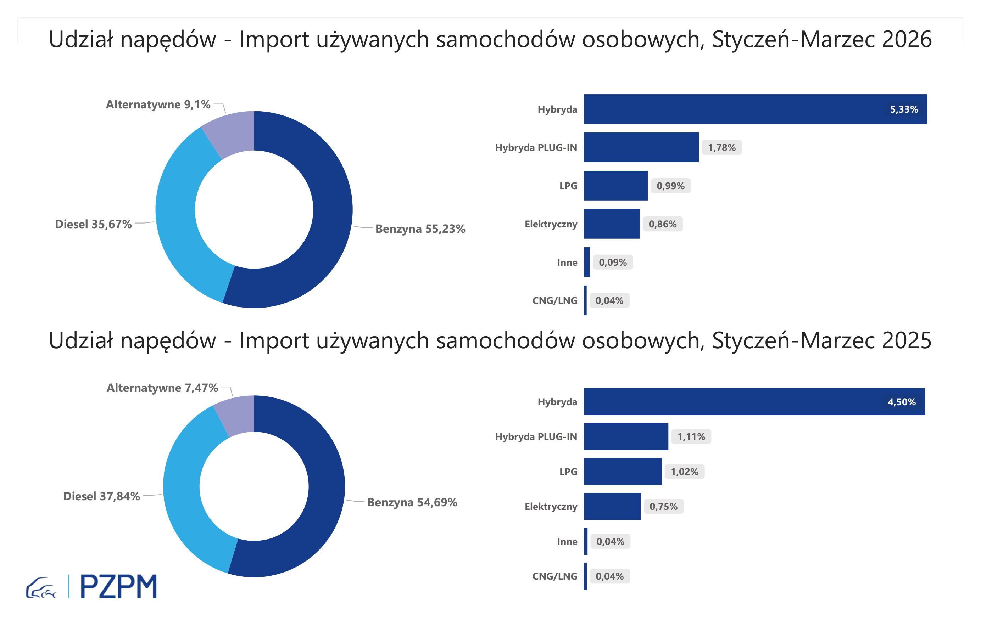
Pierwsze rejestracje używanych samochodów osobowych według rodzaju napędu
Rodzaj napędu | Styczeń-Marzec 2025 |  | Styczeń-Marzec 2026 |  | Zmiana % r/r | Zmiana udziału r/r
 | tys. szt. | udział % | tys. szt. | udział %
Benzyna | 118,1 | 54.5% | 109,6 | 55.8% | -7.2% | +1,2 pp
Diesel | 82,1 | 37.9% | 68,5 | 34.9% | -16.6% | -3,1 pp
Pozostałe | 16,3 | 7.5% | 18,4 | 9.4% | 12.6% | +1,8 pp
w tym:
Elektryczny | 1.6 | 0.7% | 1.9 | 1.0% | 19.1% | +0,2 pp
Hybryda | 9.8 | 4.5% | 10.8 | 5.5% | 9.4% | +0,9 pp
Hybryda PLUG-IN | 2.5 | 1.1% | 3.5 | 1.8% | 39.6% | +0,6 pp
LPG | 2.2 | 1.0% | 2.0 | 1.0% | -10.8% | +0,0 pp
CNG/LNG | 0.1 | 0.0% | 0.1 | 0.0% | -22.2% | +0,0 pp
Inne | 0.1 | 0.0% | 0.2 | 0.1% | 104.1% | +0,1 pp

3 - TOP_marki
Pierwsze rejestracje - używane samochody osobowe sprowadzone do Polski - TOP 10 w 2026
Pierwsze rejestracje używanych samochodów osobowych w Polsce*
Lp.** | Marka | Styczeń-Marzec 2025 | Styczeń-Marzec 2026 | Zmiana % r/r
1 | TOYOTA | 24,243 | 23,558 | -2.8%
2 | SKODA | 13,615 | 16,279 | 19.6%
3 | VOLKSWAGEN | 10,531 | 10,851 | 3.0%
4 | BMW | 6,686 | 8,086 | 20.9%
5 | AUDI | 7,896 | 7,653 | -3.1%
6 | KIA | 8,227 | 6,897 | -16.2%
7 | MERCEDES-BENZ | 6,371 | 6,485 | 1.8%
8 | HYUNDAI | 7,646 | 5,981 | -21.8%
9 | VOLVO | 5,020 | 5,598 | 11.5%
10 | DACIA | 4,771 | 5,020 | 5.2%
* źródło: PZPM na podstawie danych CEP
** kolejność wg rejestracji w 2026 roku

